Sheet1
Używanie AFIN.EXE

1. Użyj ataku jawnego na pierwszych znakach z tabeli ASCI. Numer ASCI otrzymanego znaku wpisz do tabelki

ATAK JAWNY |  | Wzór ogólny: (mi * k1 + k0) mod N |  | AFIN
Tekst jawny | Kryptogram |  |  |  | k0 | k1 | N
(spacja) | 44 | k0: | 12 | 01.TX1 | 12 | 41 | 110
(wykrzynik) | 85 | k1: | 41 | 02.TX1 | 68 | 57 | 98
(cudzysłów) | 126 | N: | 0 | 03.TX1 | - | - | -
(hasz) | 57 | N: | 69 | 04.TX1 | 17 | 54 | 109
 |  |  |  | 05.TX1 | - | - | -
 |  |  |  | 06.TX1 | 27 | 47 | 111
 |  |  |  | 07.TX1 | 12 | 41 | 110
 |  |  |  | 08.TX1 | 28 | 41 | 108
 |  |  |  | 09.TX1 | - | - | -
 |  |  |  | 10.TX1 | 41 | 7 | 96
 |  |  |  | 11.TX1 | - | - | -
 |  |  |  | 12.TX1 | - | - | -

1. F2 i długość klucza według |  |  |  | KASINSKI
 |  |  |  |  | d | key
 |  |  |  | 01.TX2 | 2 | sy
 |  |  |  | 02.TX2 | - | -
 |  |  |  | 03.TX2
2. Przeglądnij histogramy i zapisz literki z największymi wartościami |  |  |  | 04.TX2
3. Podmień literki z histogramów na te z tabelki |  |  |  | 05.TX2
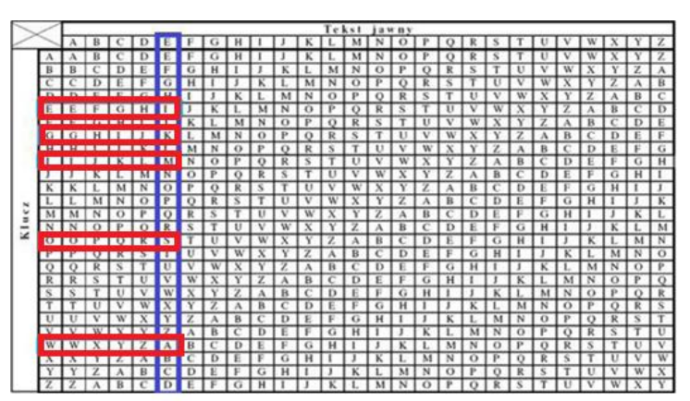
 |  |  |  | 06.TX2 | 5 | oiwge
 |  |  |  | 07.TX2
 |  |  |  | 08.TX2
 |  |  |  | 09.TX2
 |  |  |  | 10.TX2
 |  |  |  | 11.TX2
 |  |  |  | 12.TX2

4. Podmień klucz na długość i podmienione literki

